공통 애니메이션
근거리 공격 모션
참고 이미지
중거리 공격 모션
참고 이미지
원거리 공격 모션
참고 이미지
상태 | 설명 | 참고이미지
Idle | 캐릭터가 숨을 쉬는 모습입니다. 캐릭터가 위/아래로 들썩거립니다.
Attack | 근거리 캐릭터가 무기를 휘두르는 모습입니다. 무기는 오른손으로 들고 있습니다. 휘두름은 손이 머리위로 올라갔다 내리치는 순서를 갖습니다. 중거리 캐릭터가 활을 쏘는 모습입니다. 무기는 오른손으로 들고 있습니다. 원거리 캐릭터가 지팡이를 들어올리고 앞으로 가르키는 모습입니다. 무기는 오른손으로 들고있습니다. (참고 이미지는 모션 부분을 참고해주세요.)
피격 모션
참고 이미지
Hit | 캐릭터의 상체가 약간 뒤로 젖혀지는 모습입니다. 해당 애니메이션은 Idle 상태에서 피격시에만 재생됩니다. (우측 하단의 애니메이션만 참고해주세요.)
사망 모션
참고 이미지
Dead | 캐릭터가 앞으로 쓰러지는 모습입니다.
이동 모션
참고 이미지
Move | 캐릭터가 걷는 모습입니다. 걸을때는 팔을 휘두르며 걷습니다.

양 탄생
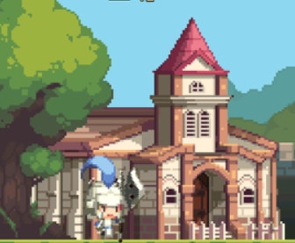
훈련을 마친 양 유닛은 넥서스 입구쪽에 생성됩니다.
플레이어가 벽을 세워 유닛 랠리포인트가 있다면 유닛은 곧바로 이동합니다.
 | 번호 | 이름 | 설명
 | 1 | 유닛 생성 위치 | 훈련을 마친 유닛이 생성되는 위치입니다.
 | 2 | 랠리 포인트 | 유닛이 우선적으로 이동한 후 대기하는 위치입니다.

이동

1
2

건물
양 건물 테이블

이름 | 체력 | 건설시간 | 비용 | 필요건물 | 역할 | 이미지 | 건설 중 | 건설 중_2단계 | 건설 중_3단계 | 피격 | 반파 | 파괴 | 수리 | 칸소모
마을회관 | 100 | 기본건물 | 0 | 기본건물 | 유닛생산 |  | 기본 건물 |  |  | 건물이 늑대에게 피격당할 경우 건물이 좌우 양쪽으로 흔들립니다, |  |  |  | 4칸
집 | 50 | 10(s) | 5 | 마을회관 | 인구수 증가 | 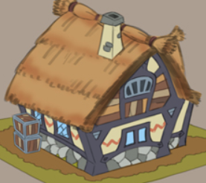 |  |  |  |  |  |  |  | 1칸
목장 | 100 | 15(s) | 20 | 마을회관 | 자원생산 | 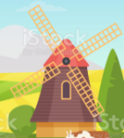 |  |  |  |  |  |  |  | 1칸
건물 체력이 0 이하가 될 경우 제거되며 폭발이팩트를 남깁니다.
건물을 수리할 경우 연장 아이콘이 출력되며건물의 체력이 다 차거나 자원이 부족해 질 때 까지 깜빡거립니다.
훈련소 | 100 | 20(s) | 20 | 마을회관 | 유닛 해금 | 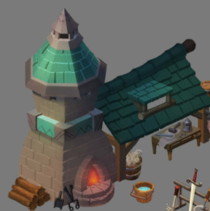 |  |  |  |  |  |  |  | 2칸
돌벽 | 200 | 20(s) | 10 | 마을회관 | 기지 방어 랠리 포인트 | 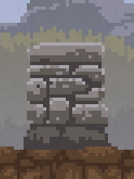 | 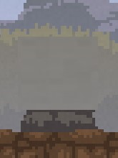 | 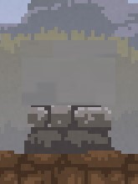 | 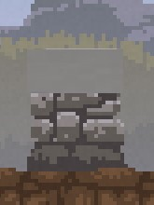 |  |  |  |  | 1칸

늑대 탄생
늑대 유닛은 화면 우측에서부터 등장합니다.
늑대는 숲에서부터 나오는 연출을 갖습니다.

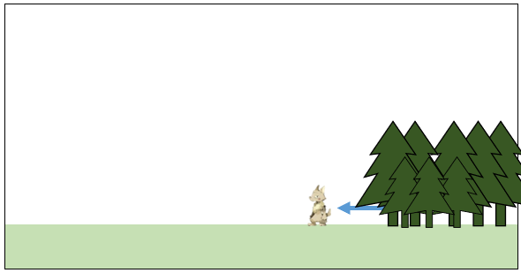

 | 늑대 등장 연출 예시 이미지

늑대 유닛 디자인
늑대 유닛 예시 이미지입니다.
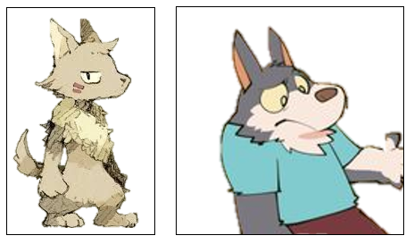

예시 이미지들보다 조금 날카로운 눈매를 갖고 있습니다.

늑대 무기&투사체&특징
이름 | 타입 | 타입(문자열) | 파일 명 | 무기 이름 | 무기 파일명 | 무기 참고 이미지 | 투사체 이름 | 투사체 파일명 | 투사체 참고 이미지 | 투사체 폭발 파일명 | 투사체 폭발 참고 이미지 | 무기 및 투사체 크기 예시 | 특징 | 설명
늑대 몽둥이꾼 | 0 | 근거리 | Unit_Wolfclub | 몽둥이 | Unit_Wolfclub_Weapon |  | none | none | none | none | none | 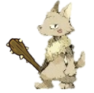 |  | 바닥에 굴러다니던 낡은 투구를 머리에 쓰고 있습니다. 얼굴 보호대 부분이 낡아 벌어져 있는 상태입니다. 손에는 가시가 박힌 나무 몽둥이를 들고있습니다.
늑대 새총수 | 1 | 중거리 | Unit_Wolfslingshot | 새총 | Unit_Wolfslingshot_Weapon | 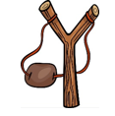 | 투척석 | Unit_Wolfslingshot_Projectile |  | Unit_Wolfslingshot_ProjectileBomb |  |  |  | 어딘가에서 훔쳐온 낡은 사냥꾼 모자를 머리에 쓰고 있습니다. 손에는 작은 나무 새총을 들고있습니다.
늑대 주술사 | 2 | 원거리 | Unit_Wolfshaman | 짧은 지팡이 | Unit_Wolfshaman_Weapon | 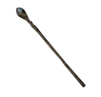 | 화염구 | Unit_Wolfshaman_Projectile |  | Unit_Wolfshaman_ProjectileBomb |  | 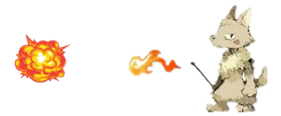 |  | 어디에서 주워온 낡은 마법사 모자를 머리에 쓰고 있습니다. 손에는 짧은 나무 막대기를 들고 있습니다.
비교
늑대 철거꾼 | 0 | 근거리 | Unit_Wolfdestoryer | 망치 | Unit_Wolfdestoryer_Weapon | 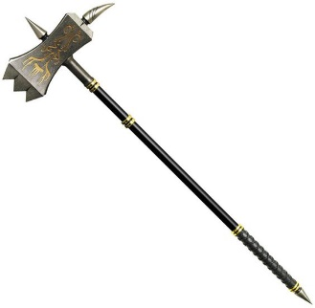 | none | none | none | none | none | 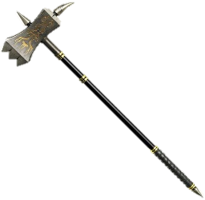 |  | 일반적인 늑대보다 2배의 크기를 갖고 있습니다. 상반신이 거의 노출된 의상을 입고 있습니다. 양손으로 해머를 들고 있습니다. *공격 시 해머를 양손으로 위로 들어올렸다가 바닥까지 내려칩니다.
늑대 궁수 | 1 | 중거리 | Unit_Wolfarcher | 단궁 | Unit_Wolfarcher_Weapon |  | 화살 | Unit_Wolfarcher_Arrow |  | none | none |  |  | 털 목도리를 목에 두르고 있습니다. 손에는 자신 키의 절반정도 되는 활을 들고있습니다.
늑대 도적 | 0 | 근거리 | Unit_Wolfthief | 단검 | Unit_Wolfthief_Weapon |  | none | none | none | none | none |  |  | 후드를 머리에 쓰고 있습니다. 손에 단검을 들고 있습니다.
늑대 포수 | 2 | 원거리 | Unit_Wolfshooter | 리볼버 | Unit_Wolfshooter_Weapon | 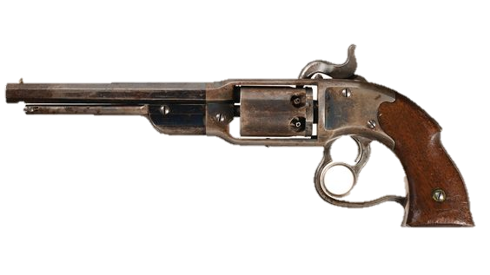 | 총알 | Unit_Wolfshooter_Bullet |  | none | none |  |  | 오른쪽 눈에 단안경을 쓰고 있습니다. 손에 리볼버를 들고 있습니다. 공격 시 손을 들어 조준한 뒤 총을 쏩니다.
늑대 장창병 | 0 | 근거리 | Unit_Wolfspearman | 창 | Unit_Wolfspearman_Weapon | 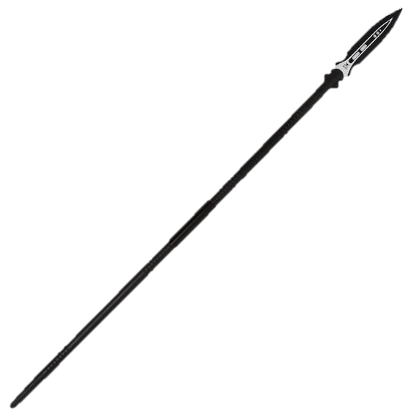 | none | none | none | none | none |  | 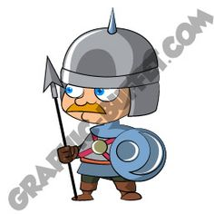 | 양 손으로 장창을 들고 있습니다. 뿔이 하나 달린 투구를 쓰고 있습니다. 공격 시 전방을 향해 창을 찌릅니다.
늑대 방패병 | 0 | 근거리 | Unit_Wolfshieldman | 타워 쉴드 | Unit_Wolfshieldman_Weapon |  | none | none | none | none | none |  | 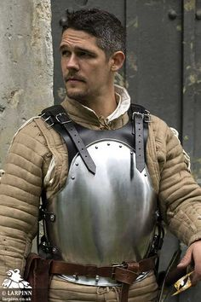 | 양 손으로 방패를 들고 있습니다. 상반신은 갑옷을 입고 있으며, 하반신은 맨 다리입니다. 방패는 입을 가릴 정도의 크기입니다. 이 유닛은 공격하지 않습니다.
늑대 약골 | 0 | 근거리 | Unit_Wolfweakling | 나무막대 | Unit_Wolfweakling_Weapon |  | none | none | none | none | none |  |  | 얇은 나무 막대를 들고 있습니다. 다른 늑대보다 몸과 얼굴이 야위어 있습니다. 다 헤진 넝마를 몸에 걸치고 있습니다.
늑대 돌던지기 | 1 | 중거리 | Unit_Wolfstone | 투척석 | Unit_Wolfslingshot_Projectile |  | 투척석 | Unit_Wolfslingshot_Projectile |  | Unit_Wolfslingshot_ProjectileBomb |  |  |  | 돌맹이를 손에 들고 있습니다. 다른 늑대보다 몸과 얼굴이 야위어 있습니다. 다 헤진 넝마를 몸에 걸치고 있습니다. (이 유닛의 무기/투사체/투사체 폭발은 새총수의 투사체/투사체 폭발과 동일합니다.)

